Mapa
Informe Nacional de Competividad 2021-2022
Capítulo: Crecimiento verde
Índice de Desempeño Ambiental. Puesto entre 180 países
Fuente: Yale Center for Environmental Law & Policy (2020).
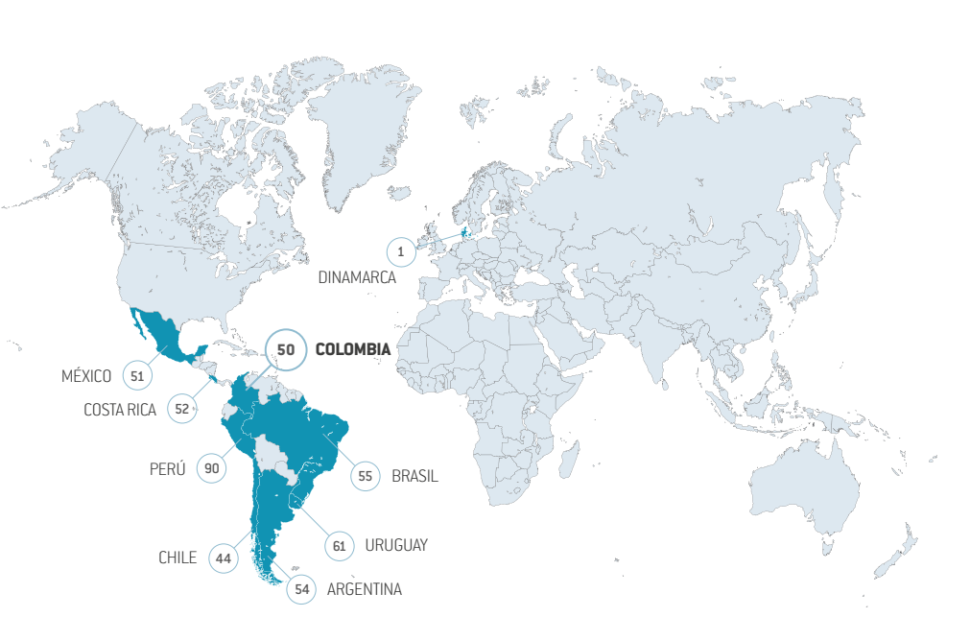
País | Puesto
Argentina | 54
Brasil | 55
Chile | 44
Colombia | 50
Costa Rica | 52
Dinamarca | 1
México | 51
Perú | 90
Uruguay | 61

1
Informe Nacional de Competividad 2021-2022
Capítulo: Crecimiento verde
Gráfica 1

Emisiones de GEI en Colombia por sector (participación, %), 2018.
Nota: Esta gráfica no incluye combustóleo (bunker fuel), que se reporta usualmente de manera separada.
Fuente: Climate Watch (2019).

Cambio en el uso del suelo y silvicultura | 83.85
Agricultura | 63.02
Transporte | 29.34
Electricidad | 18.56
Residuos | 17.11
Emisiones fugitivas | 16.65
Construcción | 15.21
Procesos industriales | 12.22
Otra combustión fósil | 6.9
Edificaciones | 5.09
Bunker Fuels | 5.03

2
 |  |  |  |  | Informe Nacional de Competividad 2021-2022
 |  |  |  |  | Capítulo: Crecimiento verde
 |  |  |  |  | Gráfica 2

 |  |  |  |  | Deforestación anual por región (miles de hectáreas). Colombia, 2018-2020.
 |  |  |  |  | Nota: Las cifras en paréntesis corresponden a la participación de la región en la superficie cubierta por bosque natural.
 |  |  |  |  | Fuente: IDEAM y Minambiente (2021) y SMBYC (2019).

 |  |  |  |  | Región | 2018 | 2019 | 2020
Etiquetas de fila | Suma de Hectáreas | REGION NATURAL | Clasificación | Hectáreas | Amazonía (65,6 %) | 138.2 | 98.3 | 109.3
Bosque | 60024712 | Amazónica | Bosque | 39362573 | Andina (18,9 %) | 28.1 | 25.2 | 29.0
No Bosque | 53822845 | Amazónica | No Bosque | 6489958 | Caribe (3,5 %) | 11.4 | 12.8 | 12.9
Sin Información | 211930 | Amazónica | Sin Información | 5640 | Pacífico (9,2%) | 7.5 | 14.1 | 12.3
Total general | 114059487 | Andina | Bosque | 11338180 | Orinoquía (2,8 %) | 12.1 | 8.5 | 8.2
 |  | Andina | No Bosque | 17667380
 |  | Andina | Sin Información | 191015
 |  | Caribe | Bosque | 1691838
 |  | Caribe | No Bosque | 13753204
 |  | Caribe | Sin Información | 5112
 |  | Orinoquía | Bosque | 2121189
 |  | Orinoquía | No Bosque | 14709210
 |  | Orinoquía | Sin Información | 2219
 |  | Pacífico | Bosque | 5510932
 |  | Pacífico | No Bosque | 1203093
 |  | Pacífico | Sin Información | 7944

